Tarea 1
 | Comentario
1. ¿Por qué no se pueden aplicar las prácticas de diseño de pruebas inmediatamente después de recibir los requisitos?
Primero necesitamos hacer análisis de pruebas: descomponer los requisitos, visualizarlos si hace falta e identificar zonas grises para aclararlas con el equipo. Si saltamos directo al diseño, la documentación queda incompleta y se pueden escapar errores
2. ¿En qué situaciones pueden existir las clases de equivalencia y los valores límite por separado? Explica tu respuesta y da ejemplos.
las clases de equivalencia pueden existir sin valores límite cuando lo que se evalua es una condición no cuantitativa, por ejemplo tipo de pago efectivo, debito o credito
3. ¿Qué es la equivalencia? ¿Qué es una clase de equivalencia?
Son valores de prueba que como su nombre lo dice son equivalentes de alguna manera, es decir que si los pruebas vas a obtener el mismo resultado, por ejemplo un rango de números que sería una calse de equivalencia
4. ¿Es posible excluir comprobaciones en medio del rango en favor de las comprobaciones en los límites dentro del rango? Explica tu respuesta.
No se recomienda eliminar las comprobaciones del medio del rango, porque probar los límites no equivale a probar el interior. Solo si el tiempo obliga a elegir, se priorizan los límites porque son más propensos a errores.
5. Imagina que debes probar un formulario donde cada campo tiene un validador. El resultado del trabajo del formulario depende de la combinación de datos en los campos. ¿Qué prácticas de diseño de pruebas se deben utilizar y por qué? Explica tu respuesta.
Se puede generar un tabla de decisión para poder revisar las combinaciones de los validadores de cada campo, generar clases de equivalencia, valores límite y asegurar que se prueben todos los posibles valores de los campos
6. Explica las formas en las que puedes optimizar la cantidad de pruebas al trabajar con tablas de decisiones. Explica tu respuesta.
Se debe reducir la cantidad de columnas considerando las condiciones no relevantes pára las pruebas y eliminar condiciones de prueba redundantes
7. Describe las diferencias entre una lista de comprobación y los casos de prueba; proporciona ejemplos de dónde se utilizan ambos.
La lista de comprobación es una herramienta mucho menos detallada la cual si bien enlista las condiciones a cubrir del elemento que se intenta probar no describe con detalle de que modo y como se debe probar dicho elemento, la lista de comprobación se usa cuando se puede tener flexibilidad y se dispone de menos tiempo para hacer comprobaciones, en cambio los casos de prueba son más complejos, conllevan mayor tiempo pero la precisión y los resultados valen completamente la pena. Por ejemplo lista de comprobación para revisar detalles de diseño de una pantalla de login y una casos de prueba para los valores que puede aceptar el mismo
8. ¿Cuál es la forma correcta de hacer un informe de errores? ¿Qué elementos de un informe de errores son necesarios? ¿Por qué?
La manera correcta de realizar un informe de errores es con una estructura definida y si es posible con ayuda de un software para rastrear errores y el avance para corregirlos 1. Debe tener un identificador o id único para poder rastrear los errores 2. Debe definir severidad y prioridad para los errores 3. Debe mencionar cual fue el entorno de pruebas 4. Debe mencionar si hay condiciones previas 5. Debe mencionar los pasos para reproducir un error 6. Debe mencionar cual es el resultado esperado y el resultado obtenido 7. Debe contener evidencias del error como capturas de pantalla o vídeos
9. ¿Cuáles son las reglas para escribir un título de informe de errores? ¿Qué pasa si se te ocurre un mal título?
Una regla simple es que el título contenga que, donde y como, el que no tenga un buen título puede ocasionar confución y problemas a la hora de tratar de encontrar una solución para el error
10. ¿En qué consiste la arquitectura de aplicaciones cliente-servidor? Describe brevemente la funcionalidad de cada elemento.
El cliente (frontend) es la parte con la que interactúa el usuario y desde donde se envían las solicitudes. El servidor (backend) procesa esas solicitudes, guarda datos y devuelve respuestas. La red es el medio que conecta ambos, como cuando inicias sesión en un sitio web, el cliente es el navegador y el servidor es el que procesa la solicitud para que puedas entrar validando el usuario y contraseña
11. Describe los pasos para procesar la solicitud después de introducir esta URL en la barra de direcciones del navegador: https://google.com.
El navegador consulta el servidor DNS, obtiene la IP, enbía la solicitud HTTPS a la IP, el servidor procesa y responde, el navegador procesa la respuesta y muestra la página
12. ¿Qué es un caché? ¿Por que se necesita? ¿Qué regla se debe seguir cuando se trabaja con un caché en las pruebas?
Es un elemento de almacenamiento "rápido" por lo general implementado en memoria ram que guarda datos de manera temporal almacenando datos consultados previamente, siempre que las pruebas involucren cache deben hacer pruebas con el cache vacío y con el cache con datos almacenados para concoer los diferentes resultados y saber si estos datos influyen de alguna manera en los resultados
13. Responde las preguntas sobre los protocolos HTTP y HTTPS: - ¿Cuál es la diferencia entre HTTP y HTTPS? ¿Cuándo no deberías usar HTTP? - ¿Qué componentes conforman una solicitud HTTP y de qué es responsable cada uno? - ¿Qué métodos HTTP conoces? ¿De qué se encargan? Da ejemplos sobre la aplicación de diferentes métodos. - ¿Qué es un código de respuesta HTTP? ¿Qué códigos existen?
13. Responde las preguntas sobre los protocolos HTTP y HTTPS: - ¿Cuál es la diferencia entre HTTP y HTTPS? ¿Cuándo no deberías usar HTTP? Ambos protocolos hacen la misma función de transferencia de datos, la principal diferencia es que HTTPS agrega una capa de cifrado para mayor seguridad en la transferencia de datos, no se debe usar HTTP cuando se manejan datos sensibles como usuarios y contraseñas o formatos de pago entre otros casos - ¿Qué componentes conforman una solicitud HTTP y de qué es responsable cada uno? 1. Línea de solicitud que es la ruta del recurso solicitado, le dice al servidor que se requiere hacer y donde 2. Headers son los bloques de metadatos clave-valor y dan el contexto sobre el cliente al servidor como que navegador se está usando por ejemplo 3. Espacio en blanco o vacío que es obligatorio y actua como separador técnico entre los headers y el cuerpo 4. Cuerpo de la colicitud que contine los datos que se enbiar al servidor y envía la carga útil de datos del cliente - ¿Qué métodos HTTP conoces? ¿De qué se encargan? Da ejemplos sobre la aplicación de diferentes métodos. Pueden ser: 1. Get que es uno de los más comunes que solicitan datos 2. Post para crear datos o recursos 3. Put para actualizar o reemplazar datos 4. Patch para modificar parcialmente los datos 5. Delete para eliminar datos - ¿Qué es un código de respuesta HTTP? ¿Qué códigos existen? El código de respuesta o estado es un número de 3 dígitos que se envía después de una solicitud y hay una gran varidad de códigos dependiendo la respuesta: 1xx inician con uno por lo general solo son informes pero no son códigos de respuesta finales 2xx inician con 2 e indican éxto 3xx inician con 3 inidica que se requieren acciones adicionales 4xx inician con 4 e indican errores en la solicitud 5xx inician con 5 e indican errores por parte del servidor
14. Describe de qué componentes puede consistir una URL. ¿De qué es responsable cada uno?
1. Protocolo de conexión que define las reglas de conexión 2. Subdominio organiza las secciones específicas 3. Nombre del dominio indica la tura del recurso dentro del servidor 4. Puerto específica la puerta de entrada 5. Ruta que puede no especificarse en un url inicial ya que puede haber varias rutas 6 Paramtros de consulta que envian datos adicionales par que el servidor pueda filtrar u ordenar datos para el cliente
15. ¿Qué tipos de aplicaciones móviles existen? ¿Cuál es la peculiaridad de cada uno?
1. Aplicaciones nativas, se desarrollan especialmente para un tipo de sistema operativo con su lenguage y herramientas de programación diseñados para ese sistema, por lo general su redimiento es mejor y tienen más acceso a los recursos del dispositivo 2. Aplicaciones web que esencialmente son sitios web optimizados para usarse como una aplicación cuando se ejecutan en un dispositivo móbil, estás son multiplataforma pero tienen un rendimiento menor al de las aplicaciones nativas 3. Aolicaciones híbridas son una "combinación" entre las apps nativas y las web se suelen ejecutar dentro de un contenedor para poder traducir código
16. ¿En qué se diferencia un emulador de un dispositivo real? Describe brevemente las ventajas y desventajas de ambos al momento de realizar pruebas.
Un emulador es un software que recrea virtualmente los recursos de determinado sistema para poder emular como su nombre lo dice las funciones del dispositivo real, el dispositivo real es como tal el hardware físico original Ventajas del emuldor: - Escalabilidad y rentabilidad puede ser más económico ya que se invierte en un hardware que puede emular diferentes dispositivos y usarlo a futuro así como también se pueden asignar los recuersos de diferentes maneras y a diferentes escalas - Integración, es ideal para pruebas automatizadas e integración continua ya que puede se puede crear el emulador en cualquier momento Desventajas del emulador: - Rendimiento no real, al no ser el hardware real el rendimiento puede ser distinto en la realidad - Falta de conexiones y periféricos reales, hay conexiones que no será posible replicar como cámaras o sensores con los que no se cuenta Un dispositivo real es el hardware real Ventajas disp. real: - Fiabilidad total ya que se pueden probar las fucniones completas - Prubas en entornos reales - Validaciones de hardware Desventajas de disp. real - Costos de adquisición - Manteniemiento
17. Comprueba si hay errores en JSON. De ser así, adjunta la versión correcta del archivo.
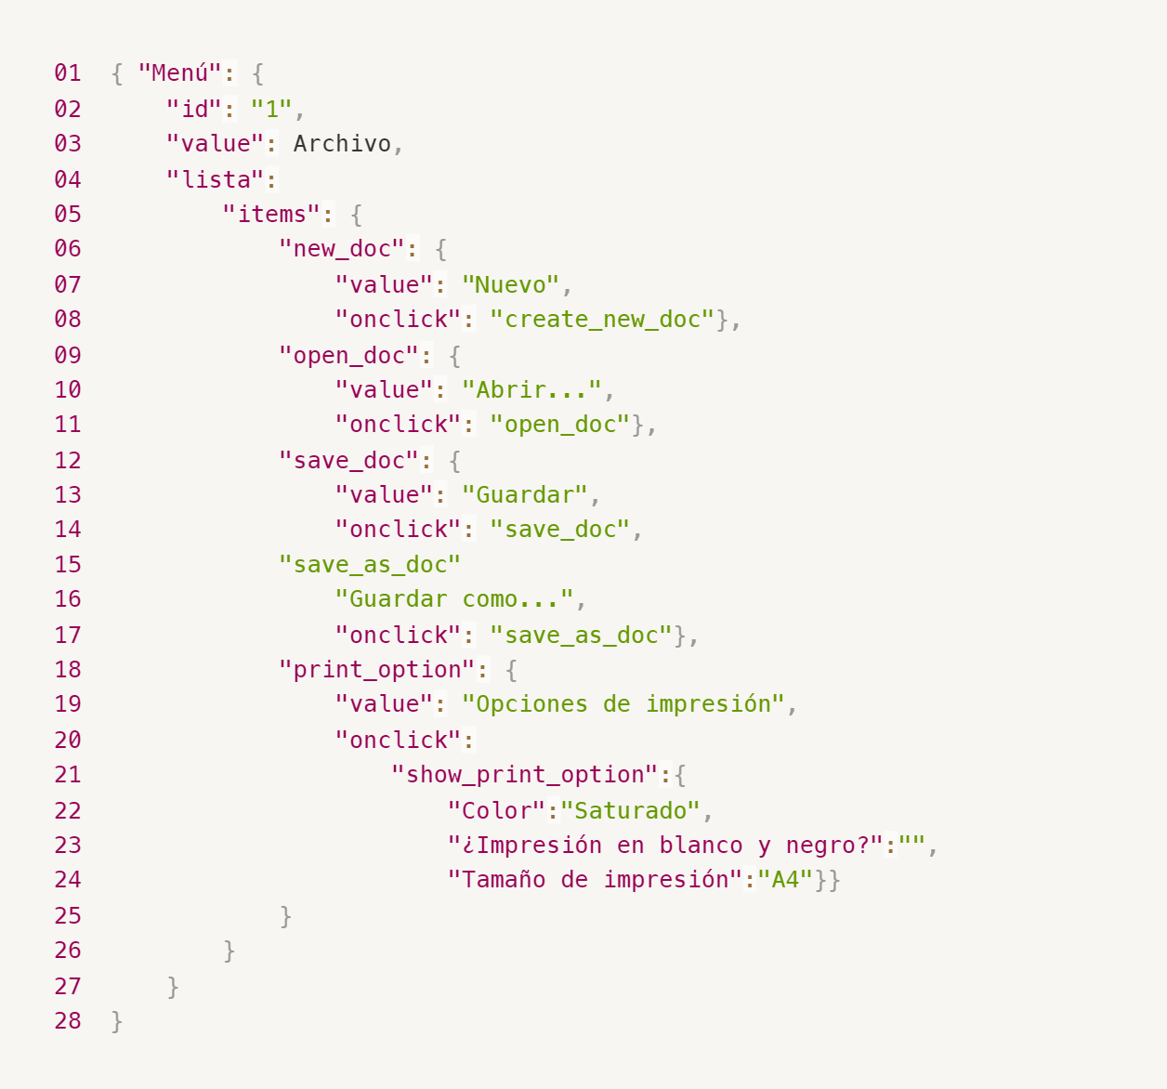
Enlace a la ilustración:
https://practicum-content.s3.us-west-1.amazonaws.com/new-markets/qa-final-project/ESP/7.1.1_esp.png
Línea 03 la palabra archivo al ser string debe ir entre comillas "archivo" Línea 04 No hay valor asignado a "Lista" Línea 05 Falta llave de apertura antes de "items" Línea 15 faltan los dos puntos y la llave para abrir la sección en la línea 20 oneclick no tiene ningún valor asignado { "Menu": { "id": "1", "value": "Archivo", "items": { "new_doc": { "value": "Nuevo", "onclick": "create_new_doc" }, "open_doc": { "value": "Abrir...", "onclick": "open_doc" }, "save_doc": { "value": "Guardar", "onclick": "save_doc" }, "save_as_doc": { "value": "Guardar como...", "onclick": "save_as_doc" }, "print_option": { "value": "Opciones de impresión", "onclick": { "show_print_option": { "Color": "Saturado", "blanco_y_negro": false, "tamano_impresion": "A4" } } } } } }
18. ¿Qué es una base de datos relacional? ¿En qué se diferencia de una no relacional?
Es una herramienta para almacenar datos de manera estructurada con columnas, la diferencia con una no relacional es que sus datos están relacionados con las columnas y la no relacional tiene solo pares de datos clave valor
19. Escribe qué tipos de JOIN existen. ¿Cuál es la característica de cada uno?
Inner join, devuelve filas cuando existe una coincidencia exacta en las tablas que tienen la unión Left join, devuelve todos los valores de la tabla izquierda junto con los registros que coinciden en la tabla de la derecha Right join, devuelve todos los valores de la tabla derecha junto con los registorts que coinciden en la tabla de la izquierda Full join, devuelve los valores de ambas tablas Cross join, multiplica valores de dos tablas no requiere condición de unión Self join, se une una tabla consigo misma, se usa un alias para diferenciar
Datos de origen para las siguientes tareas Estás probando un servicio que entrega comida en 30 minutos. Por ahora es una pequeña empresa, así que solo estás trabajando con cuatro tablas: Pedidos: todos los pedidos entregados ORDERS_ID: ID de pedidos, int USER_ID: ID de usuarios y usuarias, int EMPLOYEE_ID: ID de empleados y empleadas, int DELIVERY_TIME: tiempo de entrega en minutos, int ITEMS: lista de artículos, char Users: usuarios y usuarias USER_ID: ID de usuarios y usuarias, int FULL_NAME: nombre completo del usuario o usuaria, char PHONE: número de teléfono del usuario o usuaria, char ADDRESS: dirección del usuario o usuaria, char Employees: empleados y empleadas EMPLOYEE_ID: ID de empleado o empleada, int FIRST_NAME: nombre del empleado o empleada, char LAST_NAME: apellido del empleado o empleada, char PHONE: número de teléfono del empleado o empleada, char JOB_ID: ID de especialización, int Jobs: tipos de trabajo en el servicio JOB_ID: ID de especialización, int JOB_TYPE: tipo de especialización, char HOURS: número de horas de trabajo por semana, int SALARY: el salario de un empleado o empleada con la especialización dada en ---, int
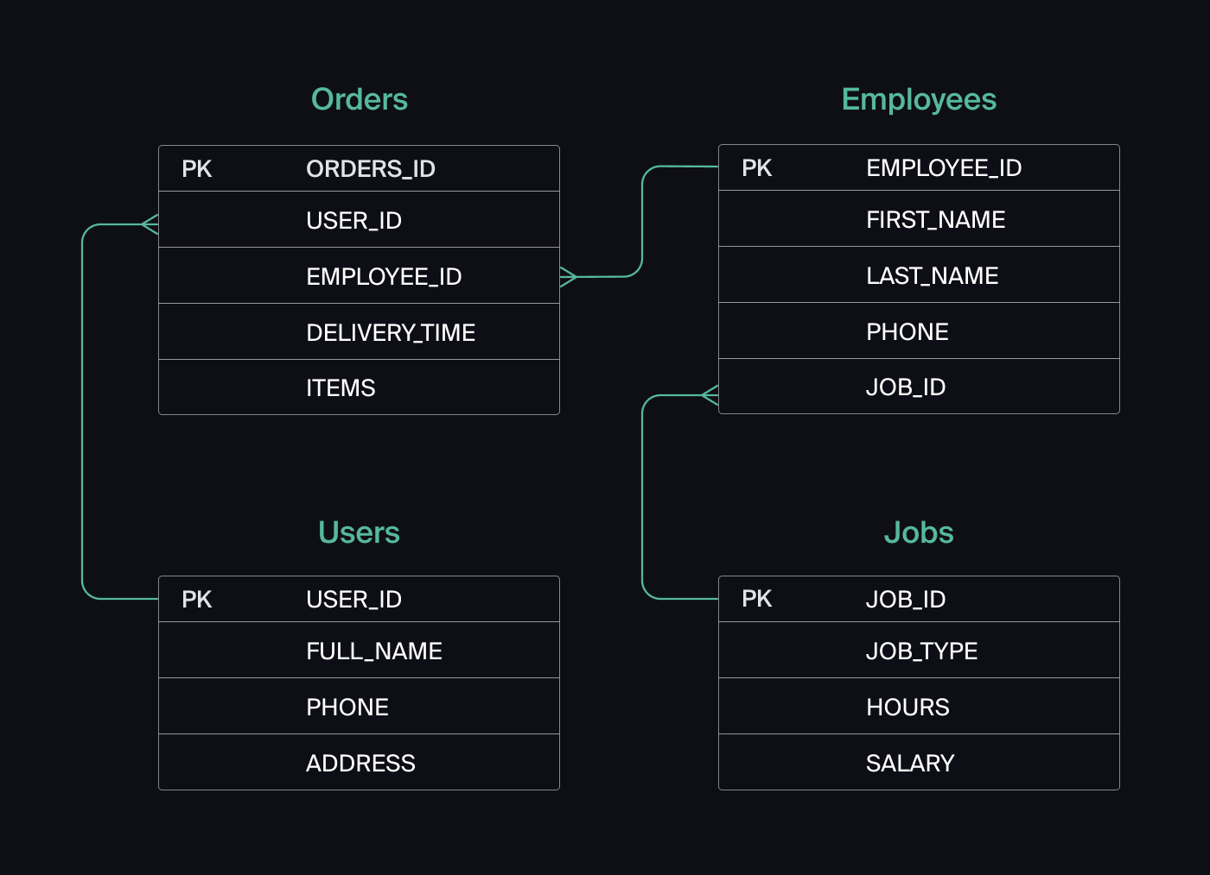
Enlace a la ilustración:
https://practicum-content.s3.us-west-1.amazonaws.com/new-markets/qa-final-project/US/7.1.1.2.png?etag=ada7cdcd281a6997ea8d44e2b4a69204
¿Cuál es la pregunta?
20. El servicio de soporte ha recibido muchas quejas de que los pedidos que llevan arroz tardan una hora en ser entregados, aunque el servicio promete entregar en 30 minutos. Comprueba si los repartidores o repartidoras realmente se están retrasando. Selecciona todos los pedidos que tengan al menos un artículo, "arroz", y un tiempo de entrega superior a 30 minutos. La tabla resultante debe tener las ID de pedido y de repartidor o repartidora. Adjunta la solicitud SQL en la respuesta.
SELECT ORDERS_ID, EMPLOYEE_ID FROM Pedidos WHERE ITEMS LIKE '%arroz%' AND DELIVERY_TIME > 30;
21. La gerencia sugirió agregar una nueva característica al producto: el monitoreo que muestra los clientes más activos a lo largo del tiempo de operación de la empresa. Asegúrate de que la lista de usuarios y usuarias se muestre correctamente. En esta etapa de desarrollo, basta con comprobar solamente las ID de los y las clientes. Elige los cinco clientes o clientas más activos por número de pedidos. Muestra en la tabla resultante la ID de cada usuario o usuaria y el número de pedidos. Ordena los datos en orden descendente por el número de pedidos y selecciona los cinco clientes o clientas más activos. Adjunta la solicitud SQL en la respuesta.
SELECT USER_ID, COUNT(ORDERS_ID) AS numero_de_pedidos FROM Pedidos GROUP BY USER_ID ORDER BY numero_de_pedidos DESC LIMIT 5;
22. Llegó un informe de errores del departamento de contabilidad: los salarios de los empleados y empleadas se calcularon de forma incorrecta. Resultó que casi todos los errores en los cálculos se encontraban en las hojas de cálculo de la gerencia. Muestra una lista de las ID de todos los empleados y empleadas que tienen "gerencia" como especialización, con un salario de más de $70,000. Adjunta la solicitud SQL en la respuesta.
SELECT e.EMPLOYEE_ID FROM Employees AS e INNER JOIN Jobs AS j ON e.JOB_ID = j.JOB_ID WHERE j.JOB_TYPE LIKE '%gerencia%' AND j.SALARY > 70000;
23. Examina las siguientes tres situaciones y responde la pregunta: ¿vale la pena escribir pruebas automatizadas en este caso? Explica tu respuesta. 1) El proyecto existe desde hace mucho tiempo y se han escrito muchas pruebas manuales para el mismo. 2) El proyecto es temporal: solo durará algunos meses. 3) El proyecto es inestable: las características se cambian con frecuencia.
1. Si vale la pena automtizar ya que al tener muchas pruebas se gasta mucho tiempo al hacerlas todas de forma manueal 2. Si solo va a durar algunos meses tal vez no sea rentable en cuanto a tiempo y costo del desarrollo de las pruebas 3. Si el proyecto es inestable aún habrá que hacer muchos cambios tal vez sea mejor esperar y en etapas futuras hacer la automatización

Tarea 2 artefatos
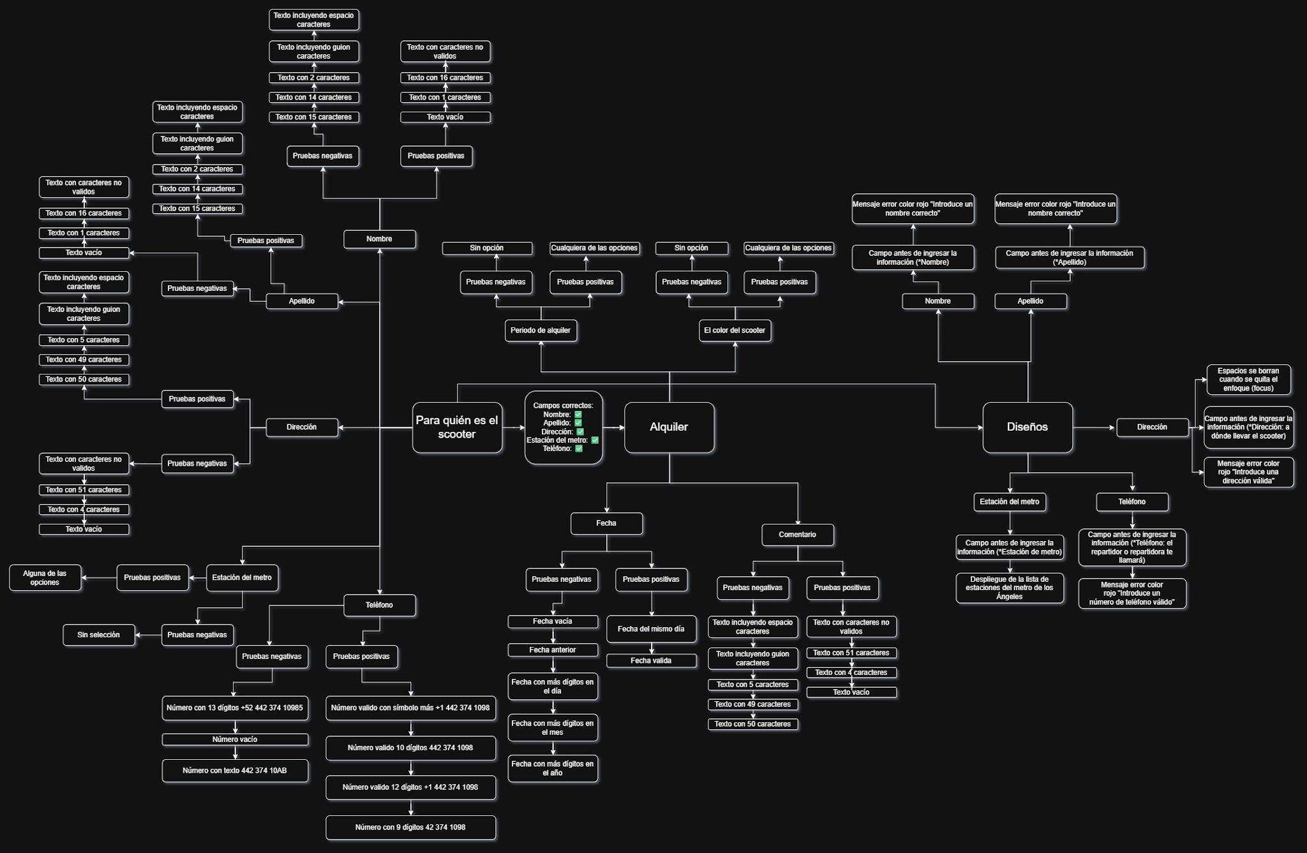
Capturas de pantalla

mapa mental | // inserta un enlace o una imagen
 | https://drive.google.com/file/d/1htgj_XQkCnCmwznO2AL1X47WwacKVx0Y/view?usp=sharing

